企业招聘
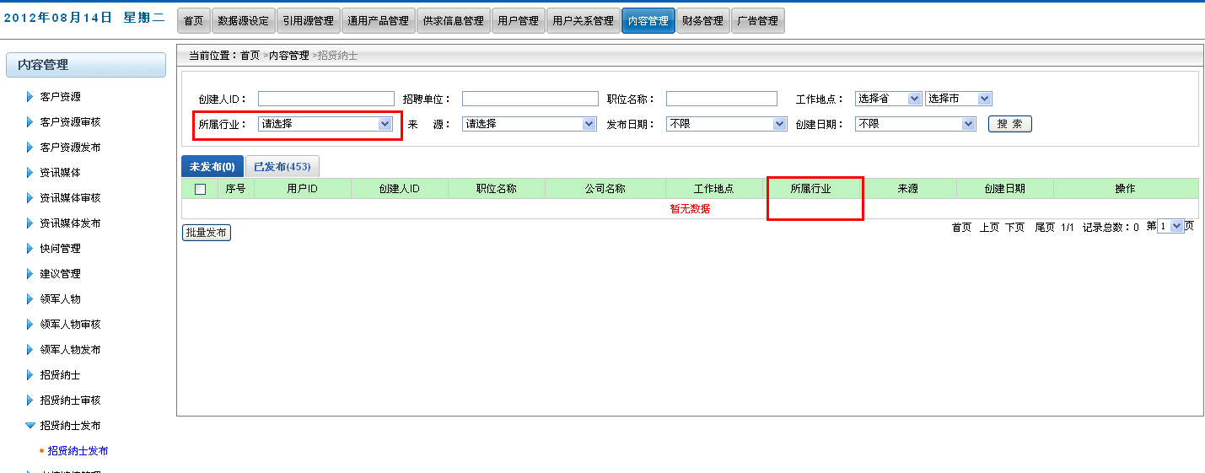
序号 | 变更 有无 | 变更内容 | 变更前 | 变更前 | 变更前 | 变更后 | 变更后 | 变更后 | 备注
 |  |  | 功能模块 | 位置 | 字段 | 功能模块 | 位置 | 字段
1 | 有 | 字段搜索内容变更、字段名称变更 | 前台-招贤纳士 | 招贤纳士-->列表页 | 行业类别 | 前台-招贤纳士 | 招贤纳士-->列表页 | 主营行业 | 搜索条件变更为[八大类+其他+请选择]
2 | 有 | 字段内容变更、字段名称变更 | 前台-招贤纳士 | 招贤纳士-->详细页 | 公司行业 | 前台-招贤纳士 | 招贤纳士-->详情页 | 主营行业 | 未开店铺企业招聘职位详情页面，左侧公司资料区域，公司行业展现形式变更为[八大类+其他]
3 | 有 | 字段搜索内容变更 | 后台-招贤纳士 | 后台-招贤纳士-->列表页 | 主营行业 | 后台-招贤纳士 | 后台-招贤纳士-->列表页 | 主营行业 | 搜索条件变更为[八大类+其他+请选择]
4 | 有 | 字段内容变更 | 后台-招贤纳士 | 后台-招贤纳士-->列表页 | 主营行业 | 后台-招贤纳士 | 后台-招贤纳士-->列表页 | 主营行业 | 列表展示部分展示形式变更为[八大类+其他]
5 | 有 | 字段内容变更 | 后台-招贤纳士 | 后台-招贤纳士-->详情页 | 主营行业 | 后台-招贤纳士 | 后台-招贤纳士-->详情页 | 主营行业 | 字段内容变更为[八大类+其他]
6 | 有 | 字段搜索内容变更、字段名称变更 | 后台-招贤纳士审核 | 后台-招贤纳士审核-->列表页 | 所属行业 | 后台-招贤纳士 | 后台-招贤纳士审核-->列表页 | 主营行业 | 搜索条件变更为[八大类+其他+请选择]
7 | 有 | 字段搜索内容变更、字段名称变更 | 后台-招贤纳士审核 | 后台-招贤纳士审核-->列表页 | 所属行业 | 后台-招贤纳士 | 后台-招贤纳士审核-->列表页 | 主营行业 | 列表展示部分展示形式变更为[八大类+其他]
8 | 有 | 字段内容变更 | 后台-招贤纳士审核 | 后台-招贤纳士审核-->详情页 | 主营行业 | 后台-招贤纳士 | 后台-招贤纳士审核-->详情页 | 主营行业 | 字段内容变更为[八大类+其他]
9 | 有 | 字段搜索内容变更、字段名称变更 | 后台-招贤纳士发布 | 后台-招贤纳士发布-->列表页 | 所属行业 | 后台-招贤纳士 | 后台-招贤纳士发布-->列表页 | 主营行业 | 搜索条件变更为[八大类+其他+请选择]
10 | 有 | 字段搜索内容变更、字段名称变更 | 后台-招贤纳士发布 | 后台-招贤纳士发布-->列表页 | 所属行业 | 后台-招贤纳士 | 后台-招贤纳士发布-->列表页 | 主营行业 | 列表展示部分展示形式变更为[八大类+其他]
11 | 有 | 字段内容变更 | 后台-招贤纳士发布 | 后台-招贤纳士发布-->详情页 | 主营行业 | 后台-招贤纳士 | 后台-招贤纳士发布-->详情页 | 主营行业 | 字段内容变更为[八大类+其他]

 |  | 前台列表页：搜索条件区域【行业类别】搜索条件变更
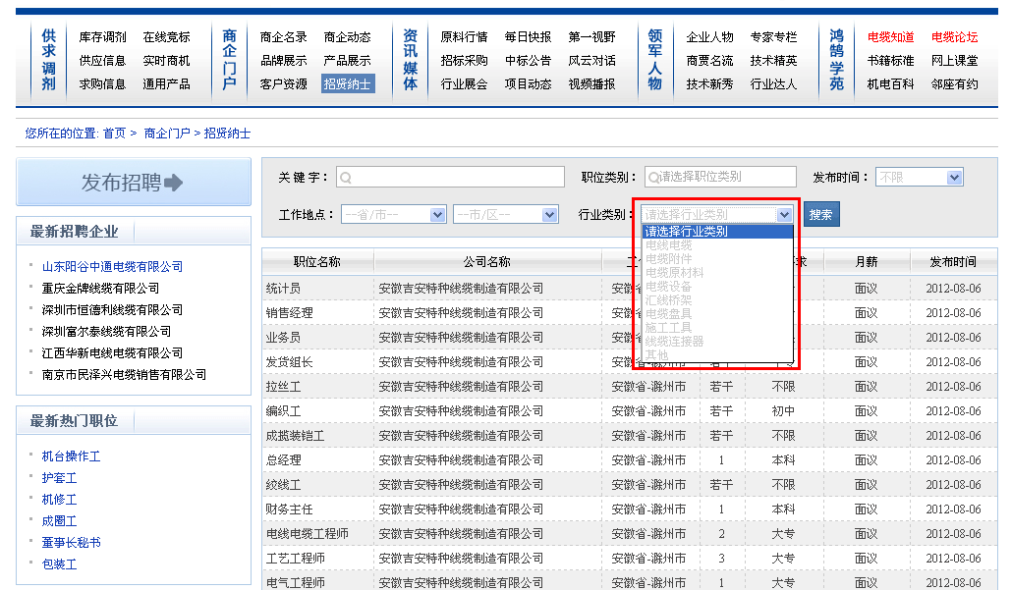

 |  | 前台详情页面：公司资料区域【公司行业】展现形式变更
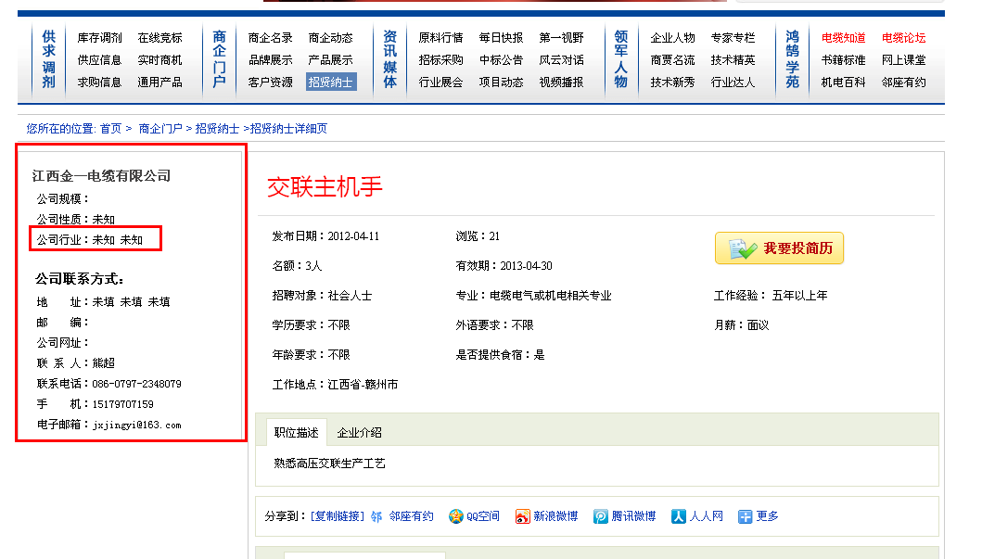

 |  | 【后台-招贤纳士】列表页：搜索条件、列表字段
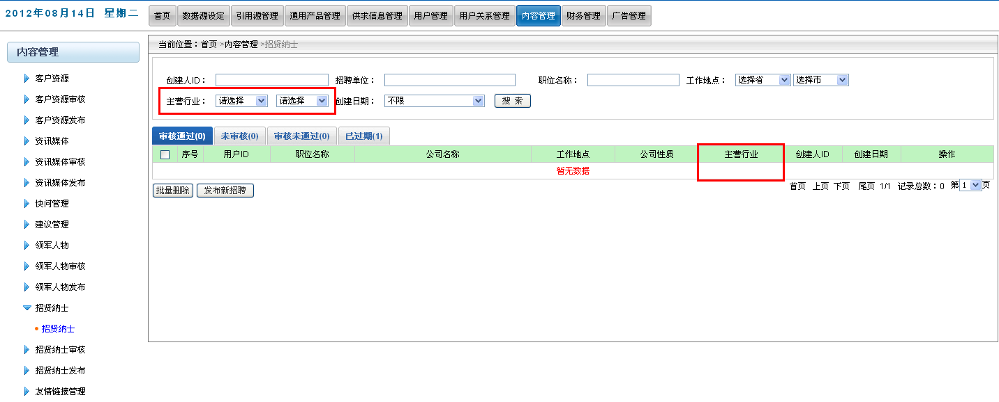

 |  | 【后台-招贤纳士/审核/发布】详情页：公司信息-主营行业
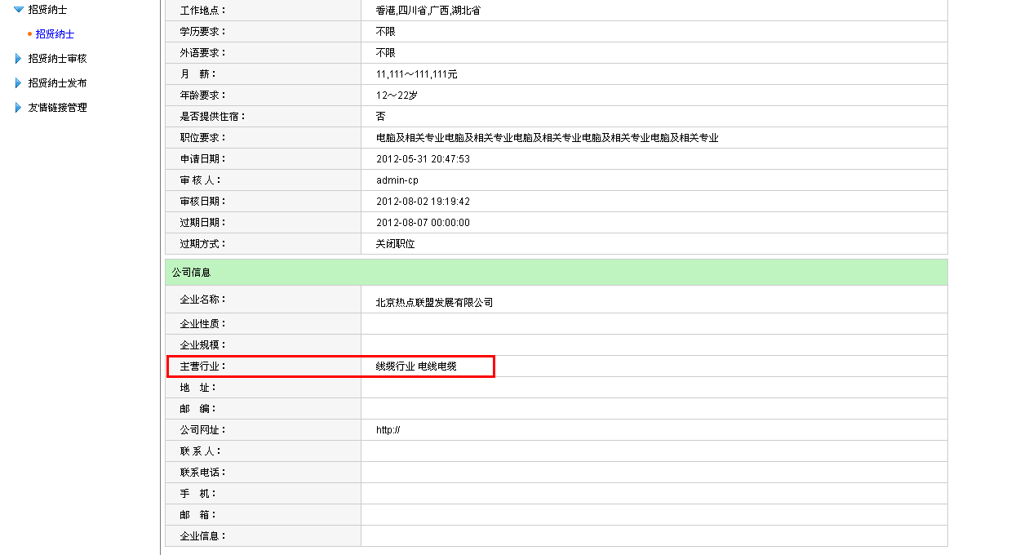

 |  | 【后台-招贤纳士审核】列表页：搜索条件、列表字段
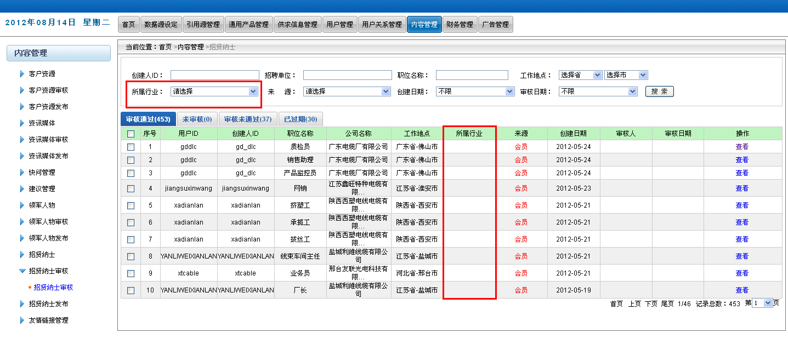

 |  | 【后台-招贤纳士发布】列表页：搜索条件、列表字段

个人求职
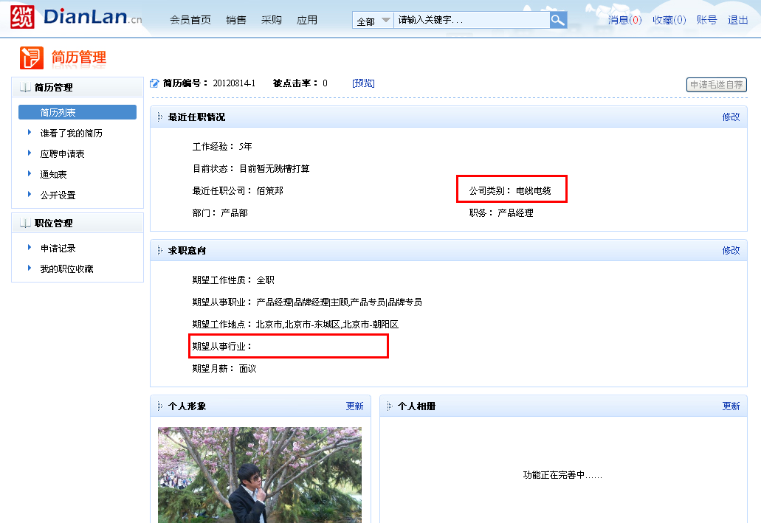
序号 | 变更 有无 | 变更内容 | 变更前 | 变更前 | 变更前 | 变更后 | 变更后 | 变更后 | 备注
 |  |  | 功能模块 | 位置 | 字段 | 功能模块 | 位置 | 字段
1 | 有 | 字段搜索内容变更、字段名称变更 | 前台-毛遂自荐 | 前台-毛遂自荐-->列表页 | 行业类别 | 前台-毛遂自荐 | 前台-毛遂自荐-->列表页 | 主营行业 | 搜索条件变更为[八大类+其他+请选择]
2 | 有 | 字段内容变更 | 前台-毛遂自荐 | 前台-毛遂自荐-->详情页 | 期望从事行业 | 前台-毛遂自荐 | 前台-毛遂自荐-->详情页 | 期望从事行业 | 字段内容变更为[八大类+其他]
3 | 有 | 字段内容变更、字段名称变更 | 前台-毛遂自荐 | 前台-毛遂自荐-->详情页 | 公司类别 | 前台-毛遂自荐 | 前台-毛遂自荐-->详情页 | 主营行业 | 字段内容变更为[八大类+其他]
4 | 有 | 字段内容变更、字段名称变更 | 前台-毛遂自荐 | 前台-毛遂自荐-->详情页 | 单位类别 | 前台-毛遂自荐 | 前台-毛遂自荐-->详情页 | 主营行业 | 字段内容变更为[八大类+其他]
5 | 有 | 字段搜索内容变更、字段名称变更 | 会员中心-简历管理 | 会员中心-简历管理-列表页 | 行业类别 | 会员中心-简历管理 | 会员中心-简历管理-列表页 | 主营行业 | 搜索条件变更为[八大类+其他+请选择]
6 | 有 | 字段内容变更、字段名称变更 | 会员中心-创建简历 | 会员中心-简历管理-创建简历-工作经历 | 单位类别 | 会员中心-创建简历 | 会员中心-简历管理-创建简历-工作经历 | 主营行业 | 字段内容变更为[八大类+其他]
7 | 有 | 字段内容变更、字段名称变更 | 会员中心-简历预览/修改 | 会员中心-简历预览/修改 | 公司类别 | 会员中心-简历预览/修改 | 会员中心-简历预览/修改 | 主营行业 | 字段内容变更为[八大类+其他]
8 | 有 | 字段内容变更 | 会员中心-简历预览/修改 | 会员中心-简历预览/修改 | 期望从事行业 | 会员中心-简历预览/修改 | 会员中心-简历预览/修改 | 期望从事行业 | 字段内容变更为[八大类+其他]

 |  | 【前台-毛遂自荐】列表页：搜素条件
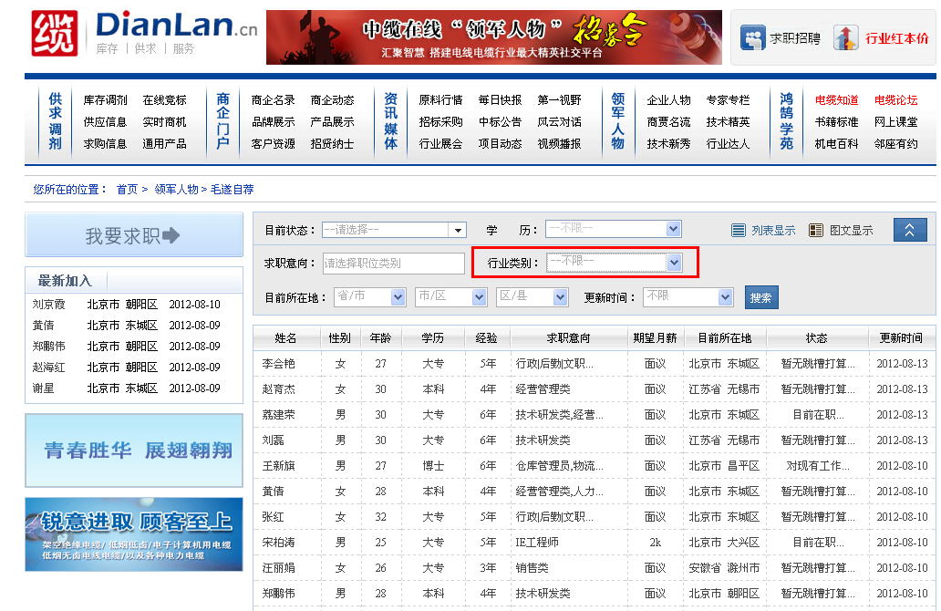

 |  | 【前台-毛遂自荐】详情页：期望从事行业、公司类别、单位类别
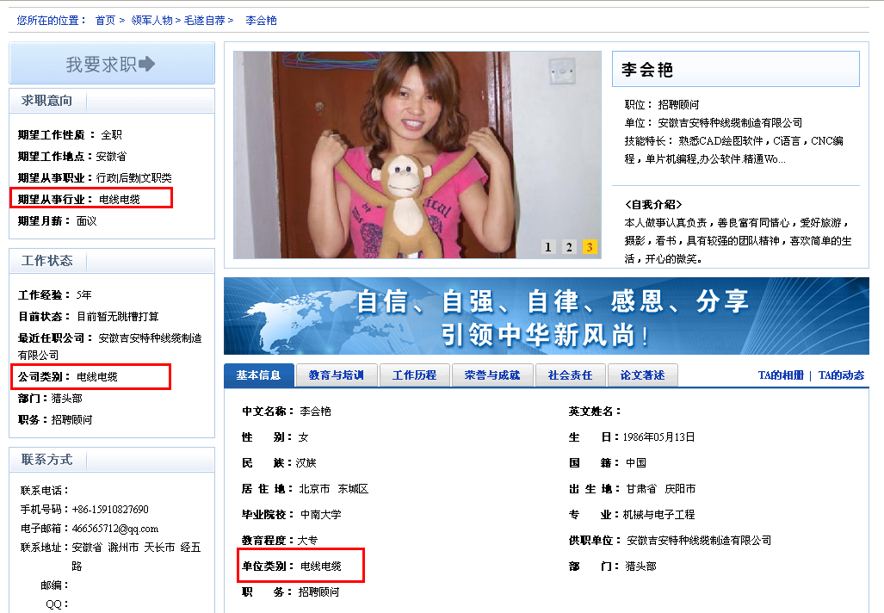

 |  | 【后台-毛遂自荐/审核/发布】详情页面：公司类别、期望行业
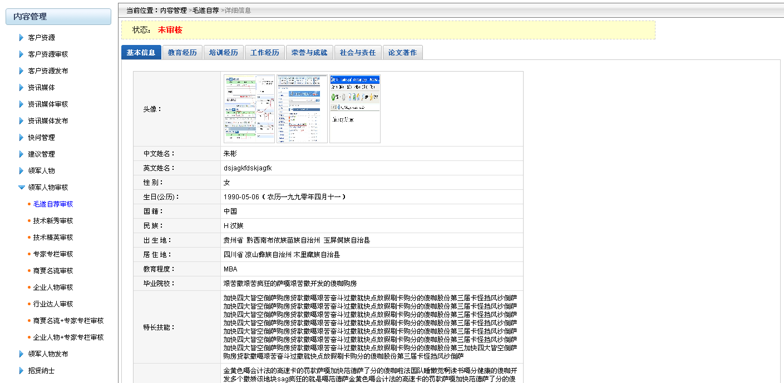

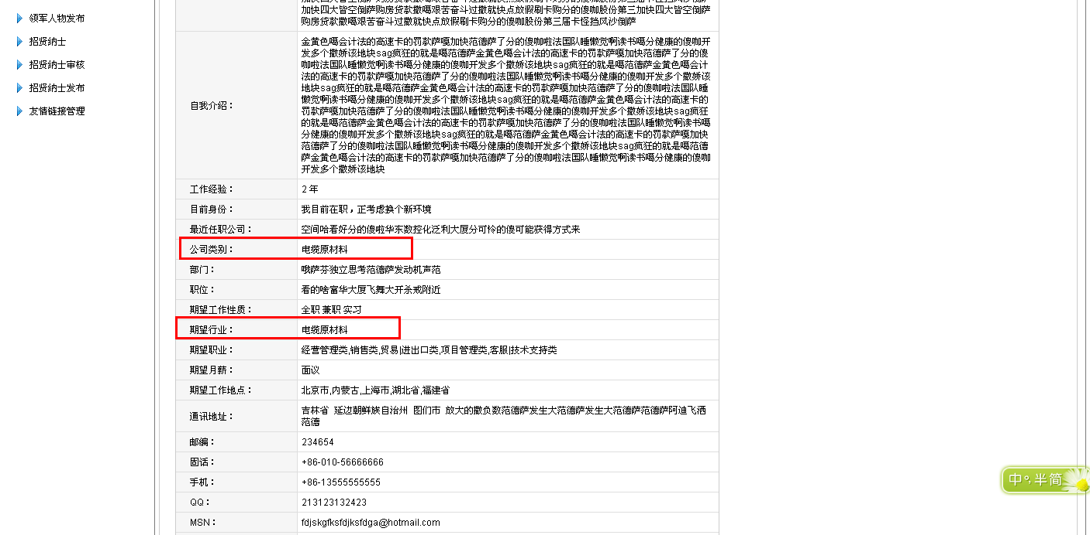

 |  | 【会员中心-简历管理】列表页：搜索条件
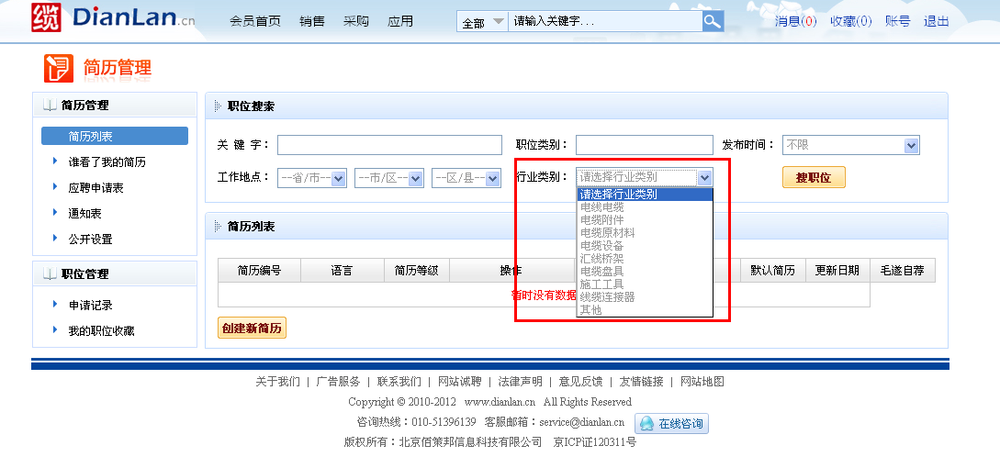

 |  | 【会员中心-简历管理-创建简历】工作经历：单位类别
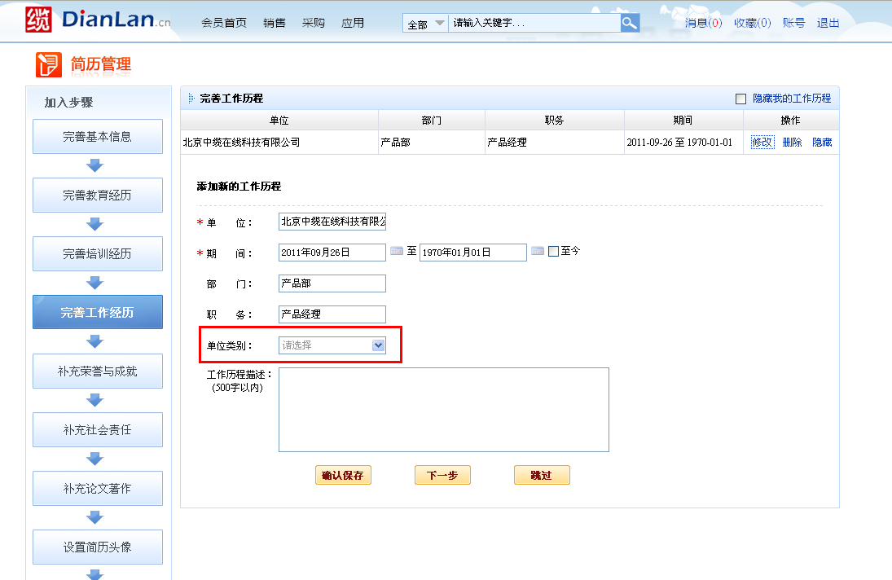

 |  | 【会员中心-简历管理-简历修改/预览】：公司类别、期望从事行业

